Hoja2
PLANTILLA DE REPORTE DE BUGS.

Ambiente de Testing:
Sistema Operativo: Windows 11 Pro vers. 23H2
Navegador: Chrome vers. 131.0.6778,109

ID | Descripción del Bug | Prioridad | Pasos para reproducir | Resultado esperado | Resultado obtenido | Observaciones | Captura pantalla | Ticket ID

BUG001 | Durante el proceso de checkout para el usuario problem_user, la aplicación no carga correctamente el campo "Last Name" en el formulario, lo que impide que el flujo avance y que Cypress encuentre el elemento data-test="finish". | Alta | 1.Loguearse con problem_user. 2. Agregar productos al carrito y proceder al checkout. 3. Observar que el campo "Last Name" no se encuentra disponible. 4. Intentar completar el formulario y continuar el flujo de compra. | El formulario debería cargarse correctamente, permitiendo completar el checkout y hacer clic en el botón Finish sin errores. | Cypress arroja un error Timed out retrying after 4000ms: Expected to find element: [data-test="finish"], but never found it. debido a la falta de datos en el formulario y Cypress no puede encontrar el elemento data-test="finish" en el tiempo especificado- | Es un error consecuencia de otro ERROR. | 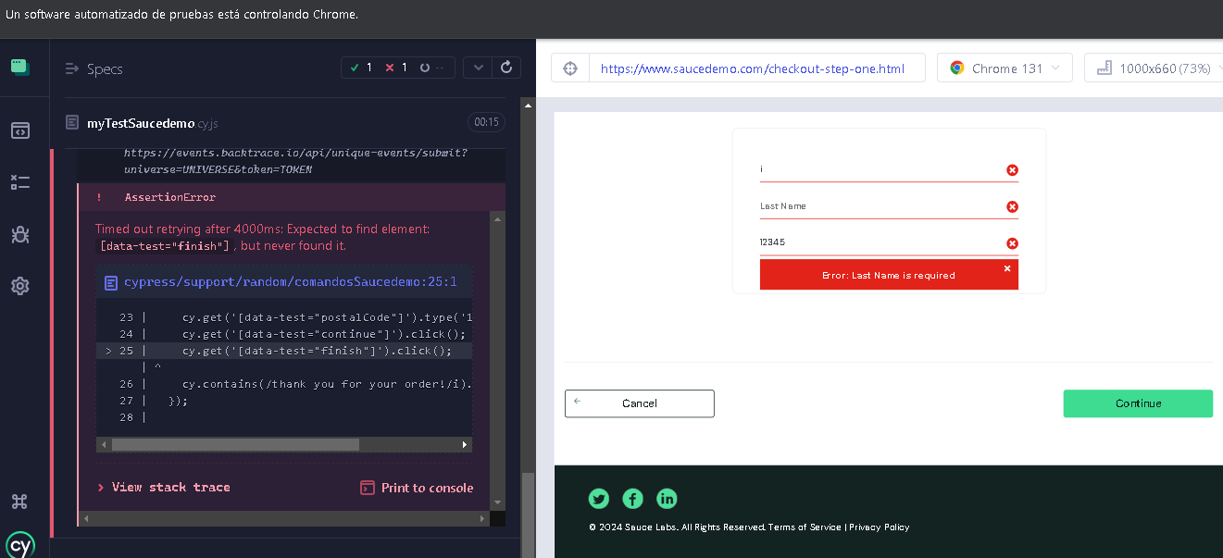 | https://trello.com/c/XISODvnm
BUG002 | Error 401 en solicitudes POST a https://events.backtrace.io | Media | 1. Realizar login con cualquier usuario. 2. Realizar acciones que generen POST. | Las solicitudes POST deberían responder con código 200 o similar. | Se obtienen respuestas con código 401, indicando problemas de autenticación. | Este problema no afecta directamente la ejecución de las pruebas. | 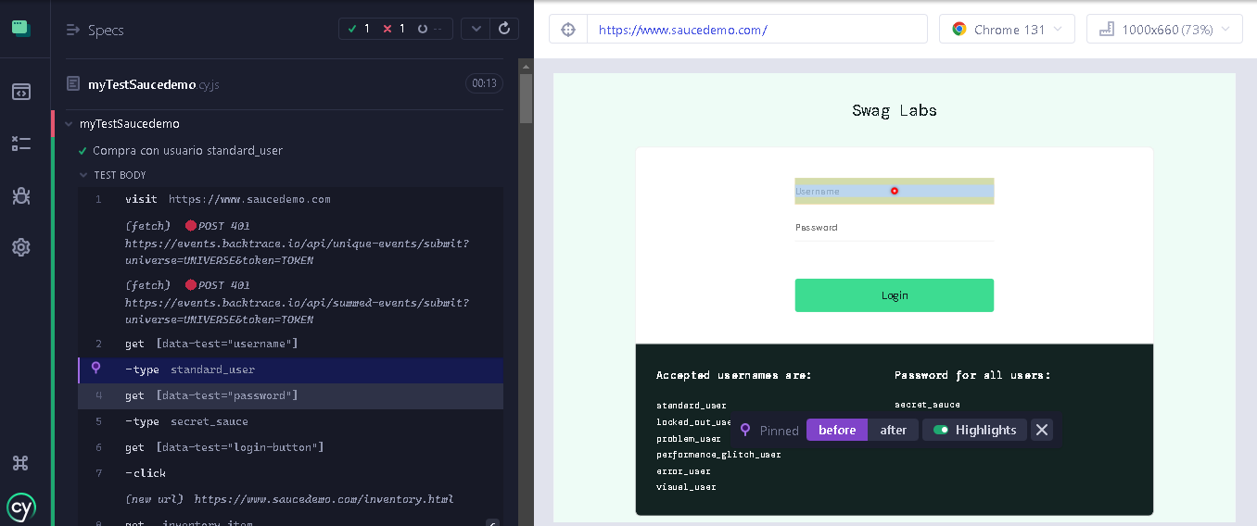 | https://trello.com/c/uqGuttoP
BUG003 | Mensaje de contraseña vulnerable mostrado por Chrome | Baja | 1. Loguearse con cualquier usuario usando sus credenciales. 2. Observar el mensaje. | No debería mostrarse el mensaje de contraseña vulnerable. | Chrome muestra un popup indicando que la contraseña está comprometida. | Esto es un comportamiento de Chrome y no del sitio web. | 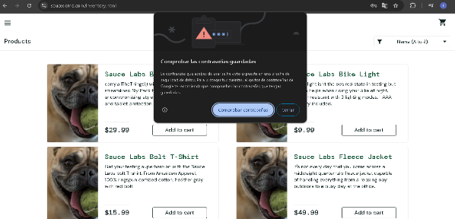 | https://trello.com/c/4r4f1MtH
BUG004 | Validar que los productos se agreguen correctamente al carrito | Alta | Precondiciones: 1. Haber iniciado sesión con problem_user . 2. Estar en la página de inventario. | El producto debería aparecer en el carrito con el precio correcto. | Algunos productos no pueden ser seleccionados. | 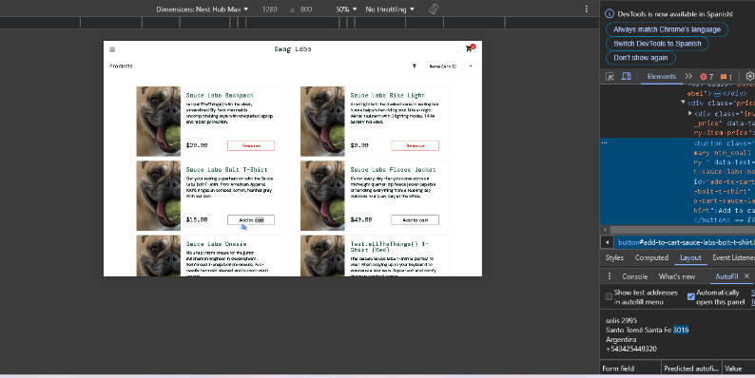 |  | https://trello.com/c/w62fM3Io
BUG005 | Error al aplicar el filtro "Price (low to high)" en problem_user | Media | 1. Loguearse con problem_user usando sus credenciales. 2. Seleccionar en Filtro la opción: Price (low to high). | Deberían mostrarse los artículos sorteados. | Se mantienen los artículos en su orden original- | Este problema no afecta directamente la ejecución de las pruebas. | 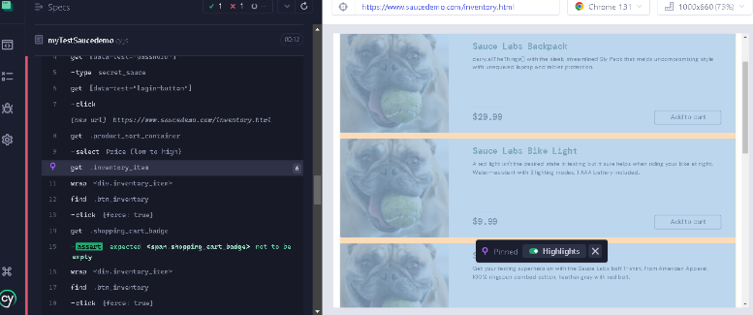 | https://trello.com/c/ErEHPMr4

